画像認識
画像認識について

 | 基本思想

 |  | 画像の形式
 |  |  | 本番カメラで撮った写真のraw画像のベイヤー配列はBGGR形式。 | B | G | B | G
 |  |  | ベイヤー配列は光の三原色なので白=FFh、黒=00hとなる。 | G | R | G | R
 |  |  |  | B | G | B | G
 |  |  |  | G | R | G | R

 |  | 画像の判定
 |  |  | 地球が写っている場合、青の成分が多いことを期待して青の値が閾値を超える場合に地球が写っていると判定する。
 |  |  | 閾値を10hとして判定した結果は以下となった。

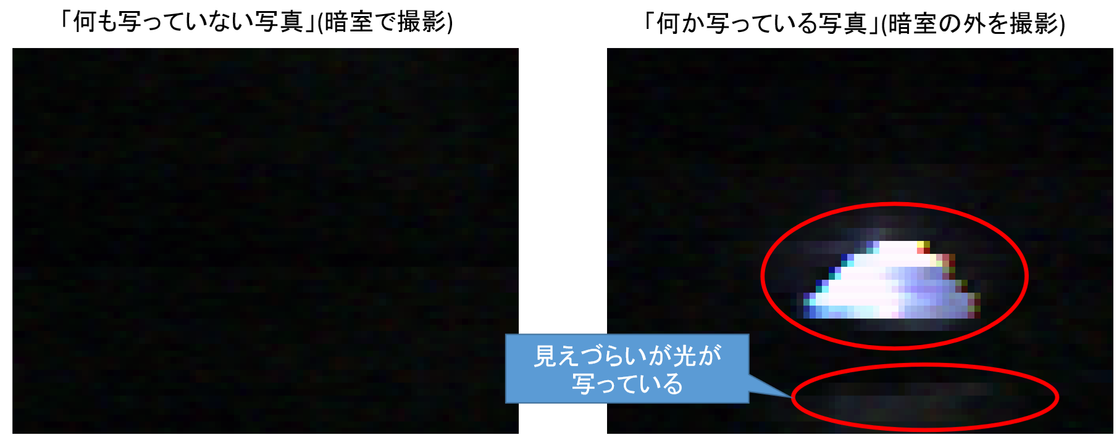

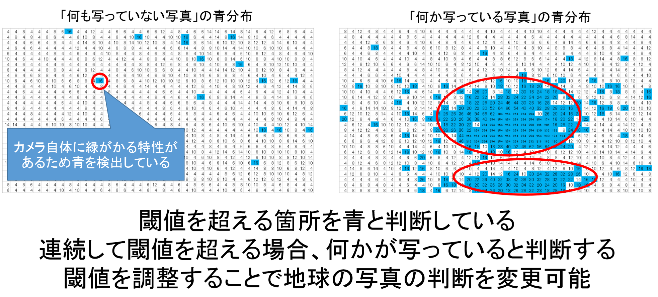

 | 今後の検討内容

 |  | ・閾値をコマンドで変更可能とする
 |  | ・連続数をコマンドで変更可能とする
 |  | ・サムネイル画像を用いた判定
 |  | ・他の画像認識手法

